道路试验

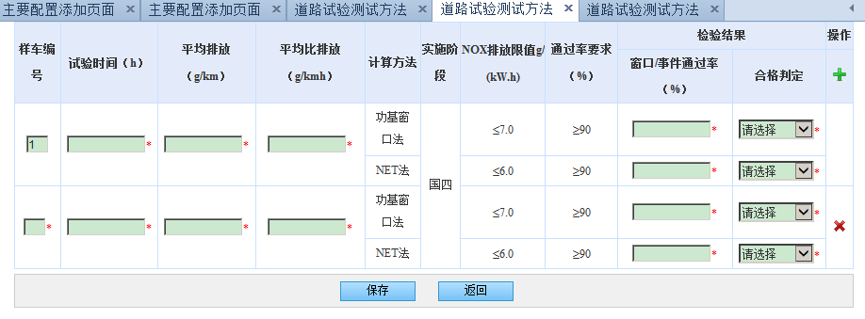
编号 | 元素id | 元素name | 元素value | onclick | 参数名称 | 类别 | 备注 | 所属form的name | 国标型号 | 可新增 | 是否必填
1 | inputForm | inputForm |  |  |  | FORM |  | inputForm | 重型柴油车
3 |  | dataList[0].carnum |  |  | 样车编号 | TEXT |  | inputForm | 重型柴油车 | 是 | 是
4 |  | dataList[0].provingtime |  |  | 试验时间（h） | TEXT |  | inputForm | 重型柴油车 | 是 | 是
5 |  | dataList[0].avgemission |  |  | 平均排放（g/km） | TEXT |  | inputForm | 重型柴油车 | 是 | 是
6 |  | dataList[0].avgemissionrate |  |  | 平均比排放（g/kmh） | TEXT |  | inputForm | 重型柴油车 | 是 | 是
7 |  | dataList[0].powerwindowrate |  |  | 功基窗口法窗口/事件通过率（%） | TEXT |  | inputForm | 重型柴油车 | 是 | 是
8 |  | dataList[0].windowqualified |  |  | 功基窗口法合格判定 | SELECT |  | inputForm | 重型柴油车 | 是 | 是
9 |  | dataList[0].netrate |  |  | NET法窗口/事件通过率（%） | TEXT |  | inputForm | 重型柴油车 | 是 | 是
10 |  | dataList[0].netqualified |  |  | NET法合格判定 | SELECT |  | inputForm | 重型柴油车 | 是 | 是
2 |  |  |  | addColumn(); |  | A |  | inputForm | 重型柴油车 | 是
29 |  |  | 保存 |  | 保存 | SUBMIT |  |  | 重型柴油车

试验室检验
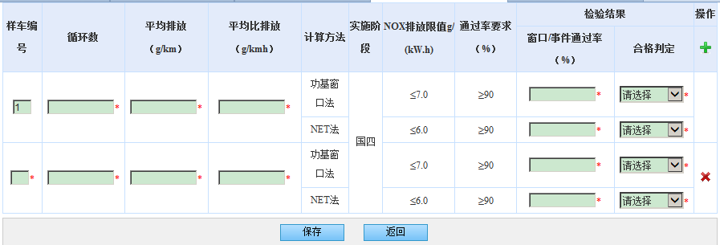
编号 | 元素id | 元素name | 元素value | onclick | 参数名称 | 类别 | 备注 | 所属form的name | 国标型号 | 可新增 | 是否必填
1 | inputForm | inputForm |  |  |  | FORM |  | inputForm | 重型柴油车
3 |  | dataList[0].carnum |  |  | 样车编号 | TEXT |  | inputForm | 重型柴油车 | 是 | 是
4 |  | dataList[0].provingtime |  |  | 循环数 | TEXT |  | inputForm | 重型柴油车 | 是 | 是
5 |  | dataList[0].avgemission |  |  | 平均排放（g/km） | TEXT |  | inputForm | 重型柴油车 | 是 | 是
6 |  | dataList[0].avgemissionrate |  |  | 平均比排放（g/kmh） | TEXT |  | inputForm | 重型柴油车 | 是 | 是
7 |  | dataList[0].powerwindowrate |  |  | 功基窗口法窗口/事件通过率（%） | TEXT |  | inputForm | 重型柴油车 | 是 | 是
8 |  | dataList[0].windowqualified |  |  | 功基窗口法合格判定 | SELECT |  | inputForm | 重型柴油车 | 是 | 是
9 |  | dataList[0].netrate |  |  | NET法窗口/事件通过率（%） | TEXT |  | inputForm | 重型柴油车 | 是 | 是
10 |  | dataList[0].netqualified |  |  | NET法合格判定 | SELECT |  | inputForm | 重型柴油车 | 是 | 是
2 |  |  |  | addColumn(); |  | A |  | inputForm | 重型柴油车 | 是
30 |  |  | 保存 |  | 保存 | SUBMIT |  |  | 重型柴油车

